Funciones
Centro Nacional de Seguridad Digital

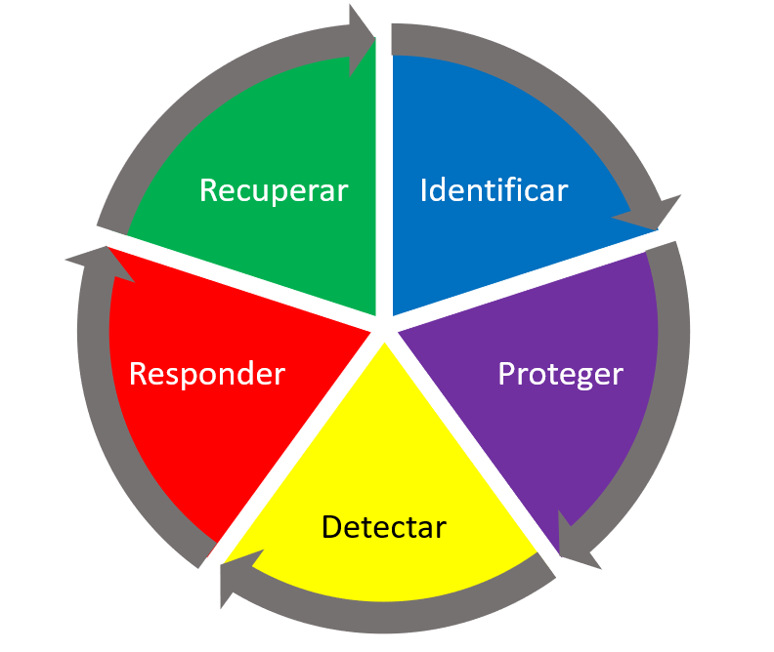
NIST Framework
 | El NIST Framework es la guía basada en estándares, pautas y prácticas existentes, en la cual una organización puede administrar y reducir el riesgo de ciberseguridad. Asimismo, fomentar la comunicación de gestión de riesgos y ciberseguridad entre todas las partes interesadas de la organización (internas y externas).

 | Fuente:
 | https://www.nist.gov/cyberframework

 | Instructivo:
 | 1. Para consultar la estructura del Marco de Seguridad Digital, puede usar las pestañas de Funciones, Categorías y Subcategorías.
 | 2. Para iniciar el análisis del estado situacional de la Seguridad Digital de su organización, diríjase a la pestaña de Evaluación.
 | 3. Para la evaluación existen 2 columnas: Estado actual y Objetivo deseado. El estado actual es cómo se encuentra actualmente la organización respecto al Marco de Seguridad Digital y la columna de objetivo deseado, es la clasificación a la que se desea alcanzar en el corto o mediano plazo.
 | 4. La tabla de clasificación para las columnas de estado actual y objetivo deseado son:
 | - Nivel 1: Parcial; Las prácticas de gestión de riesgos de seguridad cibernética de la organización no están formalizadas, y el riesgo se gestiona de forma ad hoc y, en ocasiones, de forma reactiva. Existe una conciencia limitada sobre el riesgo de seguridad cibernética a nivel organizacional. La organización no comprende su función en el ecosistema más amplio con respecto a sus dependencias o dependientes.
 | - Nivel 2: Riesgo Informado; Las prácticas de gestión de riesgos son aprobadas por la administración, pero posiblemente no son establecidas como políticas de toda la organización. Existe una conciencia del riesgo de seguridad cibernética a nivel organizacional, pero no se ha establecido un enfoque en toda la organización para gestionar el riesgo de seguridad cibernética. Generalmente, la organización entiende su función en el ecosistema más amplio con respecto a sus propias dependencias o dependientes, pero no ambos.
 | - Nivel 3: Repetible. Las prácticas para la gestión de riesgos de la organización se aprueban formalmente y se expresan como políticas. Existe un enfoque de toda la organización para gestionar el riesgo de seguridad cibernética. La organización entiende su función, dependencias y dependientes en un ecosistema más amplio y posiblemente contribuya a una más amplia comprensión de los riesgos por parte de la comunidad.
 | - Nivel 4: Adaptable. La organización adapta sus prácticas de seguridad cibernética basándose en actividades previas y actuales de ciberseguridad, el cual incluye las lecciones aprendidas y los indicadores predictivos. Existe un enfoque en toda la organización para gestionar el riesgo de seguridad cibernética que utiliza las políticas, los procesos y los procedimientos informados sobre riesgos para abordar posibles eventos de seguridad cibernética. La organización entiende su rol, sus dependencias y sus dependientes en el ecosistema más amplio y contribuye a una mayor comprensión de los riesgos por parte de la comunidad.
 | 5. En la pestaña Resultados, podrá visualizar el resumen estadístico, expresado en porcentajes (%) de todos los resultados por categorías.
 | 6. En el Cuadro de Mando, encontrará automaticamente generado todos los gráficos de los elementos puestos en el análisis, obteniendo un estudio situacional.

Cuadro de mando
Centro Nacional de Seguridad Digital

Identificar
 | %Logro | %Objetivo
ID.AM | 45.83% | 79.17%
ID.BE | 30.00% | 60.00%
ID.GV | 43.75% | 56.25%
ID.RA | 37.50% | 70.83%
ID.RM | 25.00% | 58.33%
ID.SC | 40.00% | 60.00%
Proteger
 | %Logro | %Objetivo
PR.AC | 46.43% | 71.43%
PR.AT | 40.00% | 60.00%
PR.DS | 34.38% | 68.75%
PR.IP | 39.58% | 64.58%
PR.MA | 50.00% | 62.50%
PR.PT | 40.00% | 60.00%
Detectar
 | %Logro | %Objetivo
DE.AE | 40.00% | 65.00%
DE.CM | 43.75% | 62.50%
DE.DP | 30.00% | 50.00%

 | Óptimo

Responder
 | %Logro | %Objetivo
RS.RP | 50.00% | 50.00%
RS.CO | 40.00% | 50.00%
RS.AN | 50.00% | 60.00%
RS.MI | 50.00% | 50.00%
RS.IM | 25.00% | 50.00%
Recuperar
 | %Logro | %Objetivo
RC.RP | 50.00% | 50.00%
RC.IM | 37.50% | 62.50%
RC.CO | 41.67% | 50.00%

IDENTIFICAR
 | %Logro | %Objetivo
ID.AM | 45.83% | 79.17%
ID.BE | 30.00% | 60.00%
ID.GV | 43.75% | 56.25%
ID.RA | 37.50% | 70.83%
ID.RM | 25.00% | 58.33%
ID.SC | 40.00% | 60.00%
PROTEGER
 | %Logro | %Objetivo
PR.AC | 46.43% | 71.43%
PR.AT | 40.00% | 60.00%
PR.DS | 34.38% | 68.75%
PR.IP | 39.58% | 64.58%
PR.MA | 50.00% | 62.50%
PR.PT | 40.00% | 60.00%
DETECTAR
 | %Logro | %Objetivo
DE.AE | 40.00% | 65.00%
DE.CM | 43.75% | 62.50%
DE.DP | 30.00% | 50.00%

RESPONDER
 | %Logro | %Objetivo
RS.RP | 50.00% | 50.00%
RS.CO | 40.00% | 50.00%
RS.AN | 50.00% | 60.00%
RS.MI | 50.00% | 50.00%
RS.IM | 25.00% | 50.00%
RECUPERAR
 | %Logro | %Objetivo
RC.RP | 50.00% | 50.00%
RC.IM | 37.50% | 62.50%
RC.CO | 41.67% | 50.00%

Funciones % Logro
 | %Logro | %Objetivo
Función ID | 37.01% | 64.10%
Función PR | 41.73% | 64.54%
Función DE | 37.92% | 59.17%
Función RS | 43.00% | 52.00%
Función RC | 43.06% | 54.17%

